Ejercicio 1
COLORES | Frecuencia absoluta | Frecuencia absoluta acumulada | Frecuencia relativa | Frecuencia relativa acumulada
negro | 4 | 4 | 0.2 | 0.2
azul | 5 | 9 | 0.25 | 0.45
amarillo | 5 | 14 | 0.25 | 0.7
rojo | 6 | 20 | 0.3 | 1
TOTAL | 20 |  | 1

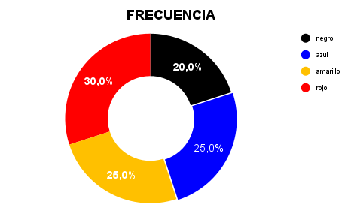
MEDIA | (4+5+5+6)/4 = 5
MODA | Mo = 5
MEDIANA | Me = 5

Ejercicio 2
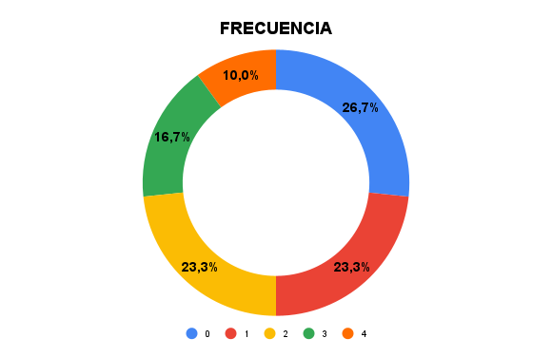
Autos vendidos | Frecuencia absoluta | Frecuencia acumulada | Frecuencia relativa | Frec. relativa acumulada
0 | 8 | 8 | 0.267 | 0.267
1 | 7 | 15 | 0.233 | 0.5
2 | 7 | 22 | 0.233 | 0.733
3 | 5 | 27 | 0.167 | 0.9
4 | 3 | 30 | 0.1 | 1
Total | 30 |  | 1

MEDIA | 0
MODA | CERO = 8 rep
MEDIANA | Me = 7

k = 1+3,3 * log(n) | 5.8745001406
k | 6

Delta = (xmax - xmin)/k | 0.66666666667
Delta | 1

x | fi (frecuencia absoluta) | frecuencia acumulada | frecuencia relativa | frec. Relat. Acumulada
[0 - 1) | 8 | 8 | 0.26666666667 | 0.26666666667
[1 - 2) | 7 | 15 | 0.23333333333 | 0.5
[2 - 3) | 7 | 22 | 0.23333333333 | 0.73333333333
[3 - 4) | 5 | 27 | 0.16666666667 | 0.9
[4 - 5) | 3 | 30 | 0.1 | 1
[5 - 6] | 0 | 30 | 0 | 1
TOTAL | 30 |  | 1

